상품제안서
프로디아 글라스 텀블러 450ml | 상품코드: S36712

 |  |  |  |  |  |  | 02-713-8555 | www.synergygift.co.kr
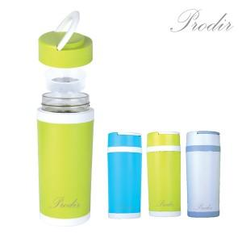

【상세/제작정보】 | * 세척이 편한 넓은 투입구<br>* 신선함이 오래 유지되는 강화 글라스

【인쇄/포장옵션】 | 실크 / 포장지포장

【공급단가】 | 수량 | 100~ | 300~ | 500~ | 1,000~ | 3,000~
*VAT별도 | 단가 | 4,290원 | 3,670원 | 3,490원 | 3,400원 | 3,340원

【상품 URL】 | https://www.synergygift.co.kr:443/src/goods_detail.php?gdno=36712

